Steuerbuchungsbeleg-Muster
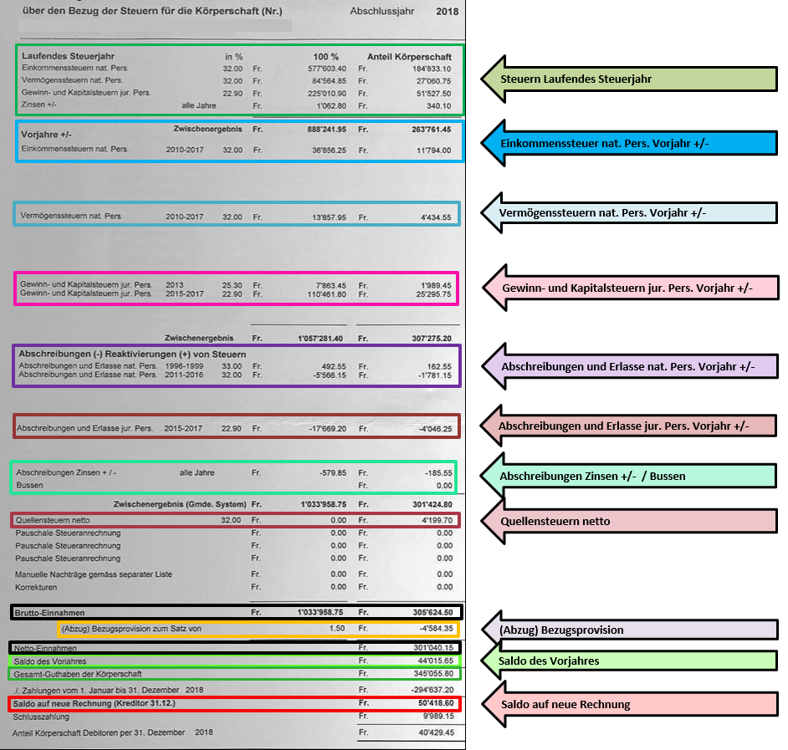
Steuer-Buchungsbeleg 1011.0x

Steuerabrechnung der Politischen Gemeinde xx per 31.12.
Soll | Haben |  | Text | Soll | Haben
BANK | 1011.0x |  | A-Konto Steuern (Laufendes Steuerjahr) |  | Fr. 294,637.20 | Erfasstes Buchungsjournal:
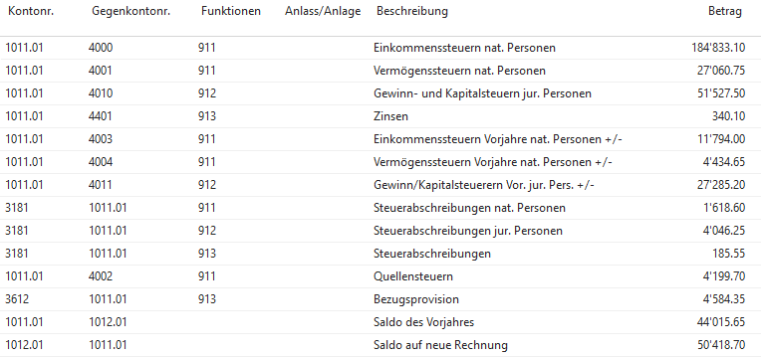
Buchungen zur SteuerabschlussRechnung:

1011.0x | 4000 | 911 | Einkommenssteuern nat. Personen | Fr. 184,833.10
1011.0x | 4001 | 911 | Vermögenssteuer nat. Personen | Fr. 27,060.75
1011.0x | 4010 | 912 | Gewinn- und Kapitalsteuern jur. Personen | Fr. 51,527.50
1011.0x | 4401 | 913 | Zinsen +/- | Fr. 340.10 | *

1011.0x | 4003 | 911 | Einkommenssteuern Vorjahre nat. Personen +/- | Fr. 11,794.00 | *

1011.0x | 4004 | 911 | Vermögenssteuern Vorjahre nat. Personen +/- | Fr. 4,434.65 | *

1011.0x | 4011 | 912 | Gewinn/Kapitalsteuerern Vor. jur. Pers. +/- | Fr. 27,285.20 | *

3181 | 1011.0x | 911 | Abschreibungen nat. Personen +/- | Fr. -1,618.60 | *

3181 | 1011.0x | 912 | Abschreibungen jur. Personen +/- | Fr. -4,046.25 | *

3181 | 1011.0x | 913 | Abschreibungen Verzugszinsen +/- | Fr. -185.55 | *
3181 | 1011.0X | 913 | Bussen |  |  | * Bei der Verbuchung auf die Vorzeichen achten - je nachdem ob es sich für die Kirchgemeinde
 |  |  |  |  |  | um einen Aufwand oder um Einen Ertrag handelt, sind sie zu erfassen oder nicht.
1011.0x | 4002 | 911 | Quellensteuern | Fr. 4,199.70 |  | In diesem Fall müssen die Vorzeichen nicht erfasst werden, da es sich um einen Aufwand für die KG
 |  |  |  |  |  | handelt.
 |  |  | Bruttoeinnahmen Steuerabrechnung Gemeinde x | Fr. 305,624.60

3612 | 1011.0x | 913 | Bezugsprovision | Fr. -4,584.35 | *

 |  |  | Nettoeinnahmen Steuerabrechnung Gemeinde x | Fr. 301,040.25

1011.0x | 1012.0x |  | Saldo des Vorjahres | Fr. 44,015.65

1012.0x | 1011.0x |  | Saldo auf neue Rechnung |  | Fr. 50,418.70 | Wichtig: Saldo 1011.0x muss nach der Steuerverbuchung gleich 0 sein

 |  |  | Kontrolle: Gesamtguthaben der Körperschaft | Fr. 345,055.90 | Fr. 345,055.90

